상품제안서
레디백 송월타올 풀패키지 3 | 상품코드: S38678

 |  |  |  |  |  |  | 02-713-8555 | www.synergygift.co.kr
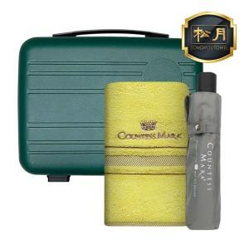

【상세/제작정보】 | <p><span style="font-size: 14pt;">※ 타올 색상 택하여 주시기 바랍니다.</span></p><p><span style="font-size: 14pt;">※ 우산 색상 택하여 주시기 바랍니다.</span></p><p>&nbsp;</p><p><span style="font-size: 14pt;">※ 기본수량 미만 발주 진행시 별도 문의 바랍니다.</span></p><p><span style="font-size: 14pt;">※ 자수인쇄 디자인 난이도에 따라 인쇄비 편차 발생 됩니다.</span></p>

【인쇄/포장옵션】 | 실크, 자수, 에폭시, 우산 손잡이1도 / 포장불가능

【공급단가】 | 수량 | 30~ | 100~ | 200~ | 300~ | 500~
*VAT별도 | 레디백(딥그린) | 26,300원 | 24,800원 | 24,400원 | 24,000원 | 23,500원
 | 레디백(스카이) | 26,300원 | 24,800원 | 24,400원 | 24,000원 | 23,500원
 | 레디백(핑크) | 26,300원 | 24,800원 | 24,400원 | 24,000원 | 23,500원
 | 레디백(화이트) | 26,300원 | 24,800원 | 24,400원 | 24,000원 | 23,500원

【상품 URL】 | https://www.synergygift.co.kr:443/src/goods_detail.php?gdno=38678

